Съдържание
 | Регионални профили:
 | Показатели за развитие
 | 2013

 | Полезни връзки:
 | Новини
 | Анализи
 | Данни
 | Методология
През пролетта на 2012 г. и пролетта на 2013 г. ИПИ изпрати въпросници до всички 264 общини в страната. Целта ни е да съберем данни за местните данъци и такси, както и за развитието на електронните услуги и работата на „едно гише”. | FAQ
 | Контакти

 | Изтегли пълното изследване:
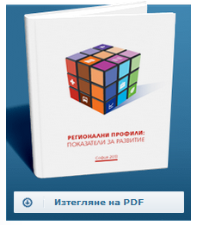

През тези две години получихме отговори от близо 230 общини, които представяме тук на вашето внимание.

Данните включват информация за:

Данък върху недвижимите имоти на юридически лица
Данък върху възмездно придобиване на имущество
Данък върху превозните средства
Патентен данък за търговия на дребно | С подкрепата на:

Такса битови отпадъци за нежилищни имоти на юридически лица

Самооценката на общините за степента на:
Предоставяне на услуги по електронен път
Етап на готовност за работа на „едно гише”

Представените тук данни са за 2012 и 2013 година.

Коментар по тези данни може да намерите в тематичният анализ „Данъчна политика на местно ниво”.

През настоящата година ИПИ отново ще разпрати въпросници до всички общини, за да актуализираме базата данни, като този път ще се опитаме да обхванем на практика всички общини. Надяваме се на съдействие от местните власти в това ни начинание.

